이미지_선형열교
번호 | DB유형 | 제품명 | 제조사 | 구조유형 | 열교유형 | 이미지_열교구조유형 | 이미지_고정유형
TBS_001 | 표준 | 보선형(끊김) | IPAZEB | 콘크리트조 | 외단열 |  | 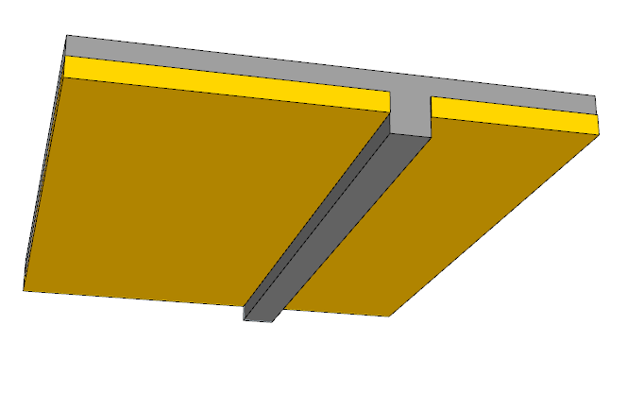
TBS_002 | 표준 | 보션형(연결) | IPAZEB | 콘크리트조 | 외단열 | 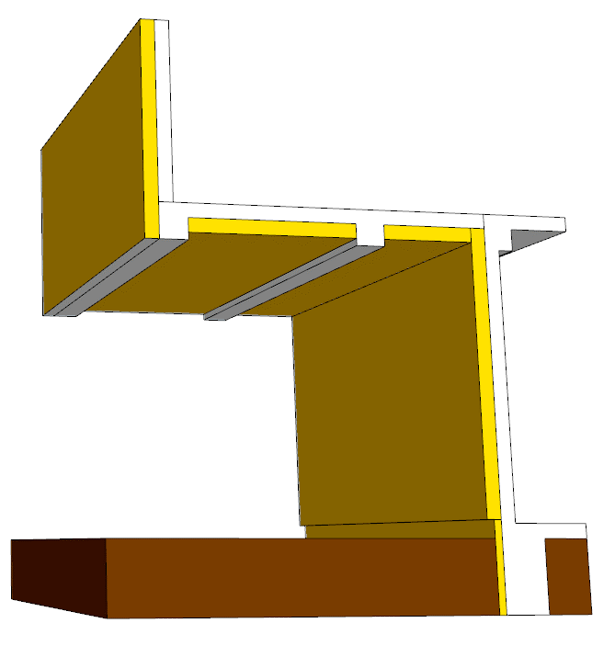 | 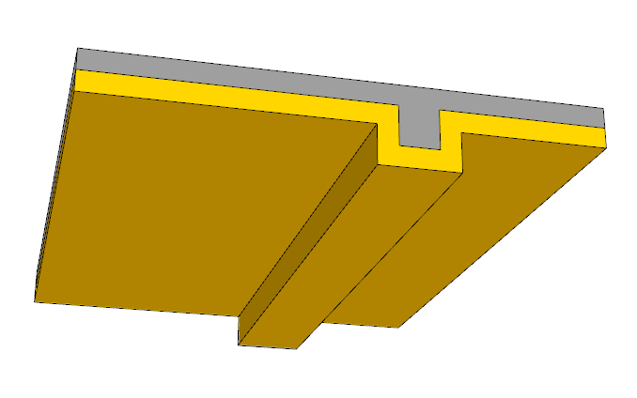
TBS_003 | 표준 | 보선형(끊김) | IPAZEB | 기존바닥 | 외부덧댐형 | 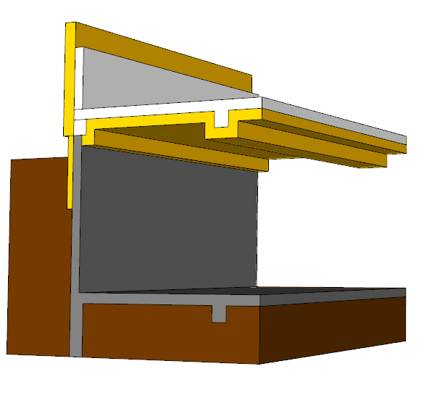
TBS_004 | 표준 | 보션형(연결) | IPAZEB | 기존바닥 | 외부덧댐형

이미지_바닥유형
번호 | 기초 설치 | 바닥유형 | 이미지
1 | 지면위 | 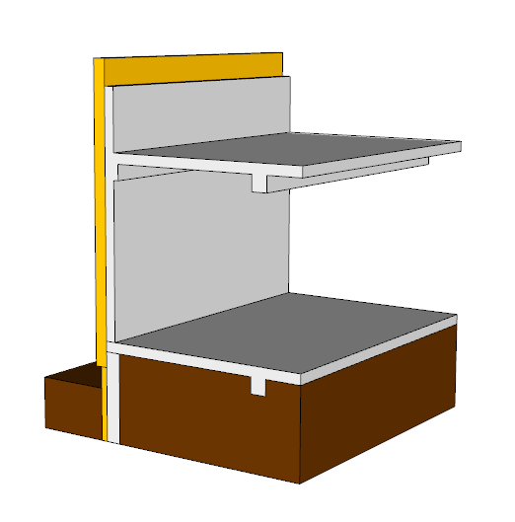 기존바닥
2 | 지면위 | 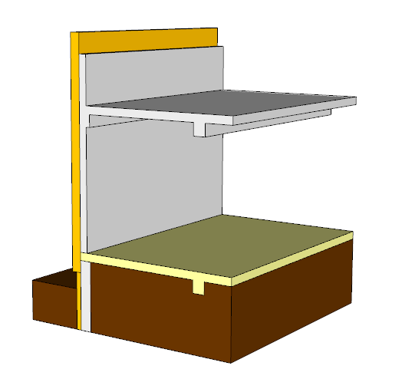 신규
3 | 지면위 | 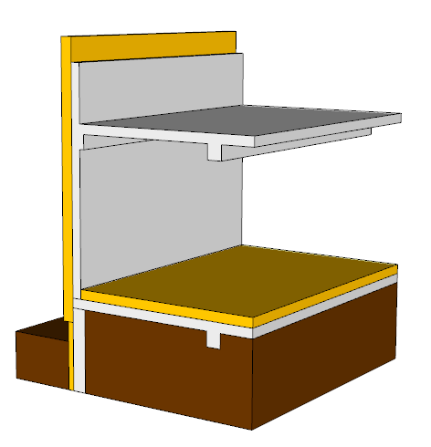 내부덧댐
4 | 단열지하실 | 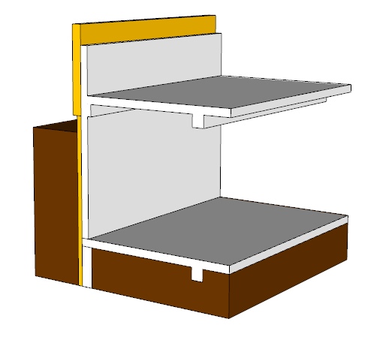 기존바닥
5 | 단열지하실 | 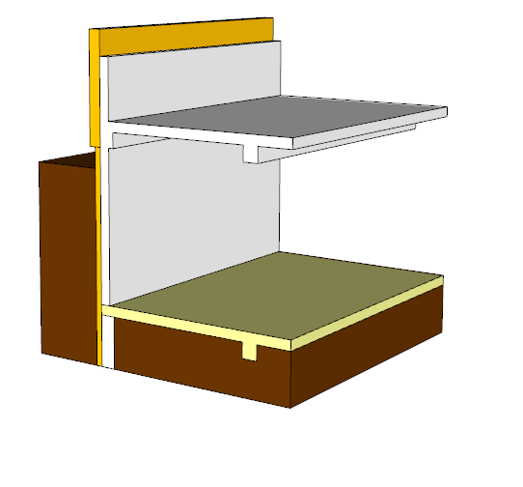 신규
6 | 단열지하실 | 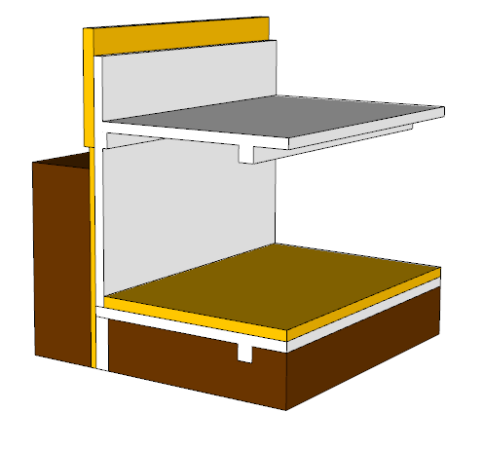 내부더댐
7 | 비단열지하실 | 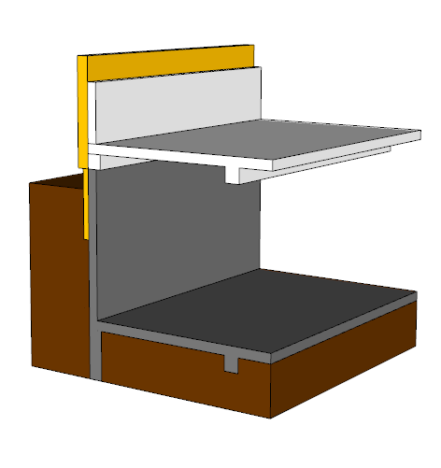 기존바닥
8 | 비단열지하실 | 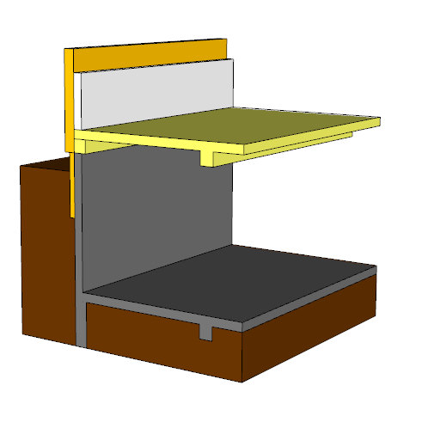 신규
9 | 비단열지하실 | 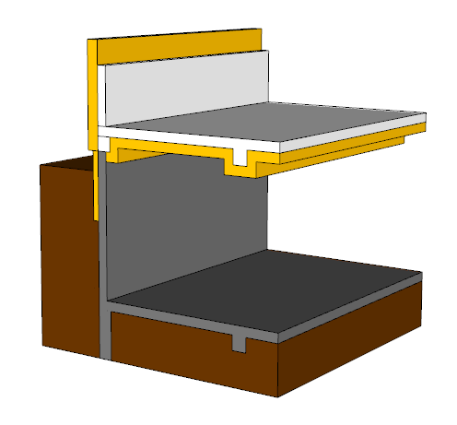 외부덧댐
10 | 비단열지하실 | 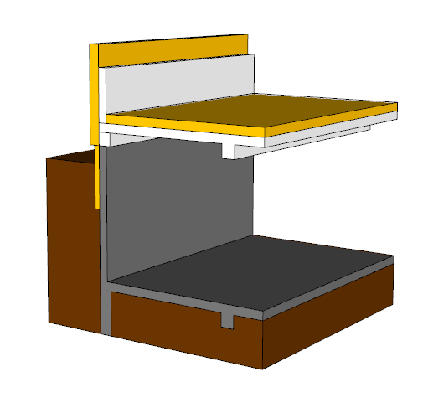 내부덧댐
11 | 바닥(외기) | 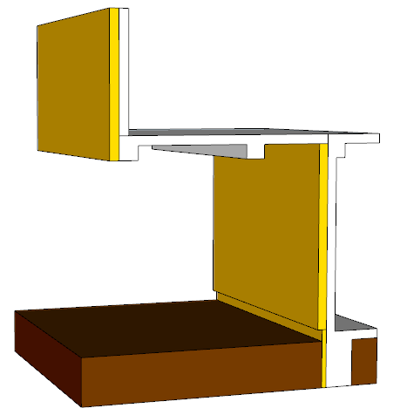 기존바닥
12 | 바닥(외기) | 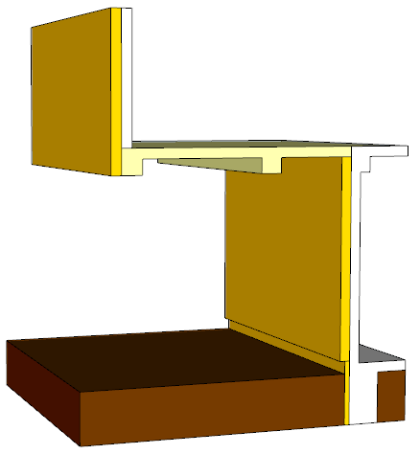 신규
13 | 바닥(외기) | 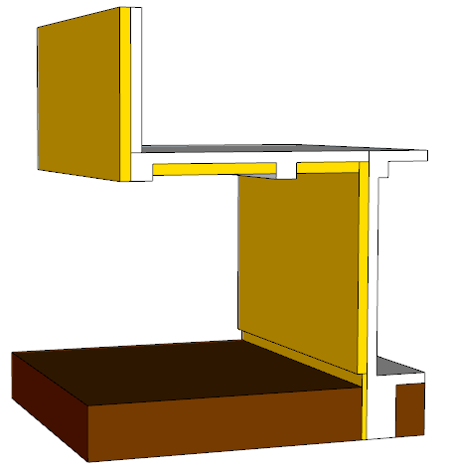 외부덧댐
14 | 바닥(외기) | 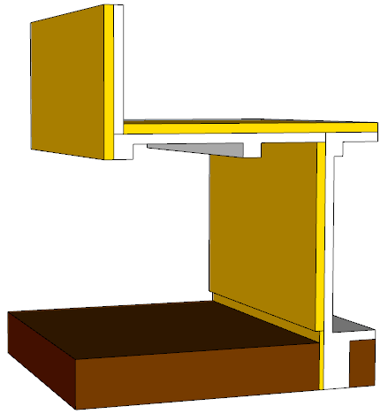 내부덧댐

